상품제안서
로이체 적외선 석영관 전기 매직 히터 RHT-100 | 상품코드: F22705

 |  |  |  |  |  |  | 02-412-0044 | www.easy1.co.kr
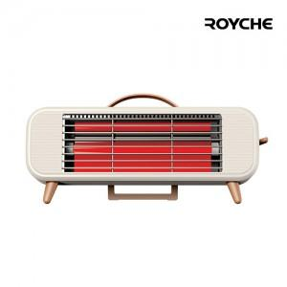

【상세/제작정보】

【인쇄/포장옵션】 | 스티커 / 포장지포장

【공급단가】 | 수량 | 50~ | 100~ | 500~ | 1,000~ | 2,000~
*VAT별도 | 단가 | 39,270원 | 37,810원 | 36,360원 | 34,900원 | 34,030원

【상품 URL】 | http://www.easy1.co.kr/src/goods_detail.php?gdno=22705

